상품제안서
해피데이 편지지(주문제작형) | 상품코드: S26235

 |  |  |  |  |  |  | 02-713-8555 | www.synergygift.co.kr
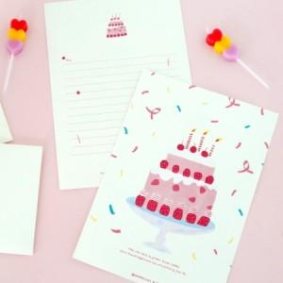

【상세/제작정보】 | <p><span style="font-size: 14pt;">※ 편지지/편지봉투 칼라인쇄</span></p><p><span style="font-size: 14pt;">※ 500개는 기성형만 진행 가능합니다.(상세페이지 내 옵션 디자인 택1)</span></p><p><span style="font-size: 14pt;">※ 디자인 변경은 1,000개부터 제작 가능합니다.</span></p>

【인쇄/포장옵션】 | 풀칼라 / OPP(비닐)

【공급단가】 | 수량 | 500~ | 1,000~ | 3,000~ | 5,000~ | 10,000~
*VAT별도 | 단가 | 1,820원 | 1,560원 | 1,500원 | 1,440원 | 1,400원

【상품 URL】 | https://www.synergygift.co.kr:443/src/goods_detail.php?gdno=26235

